Sheet1
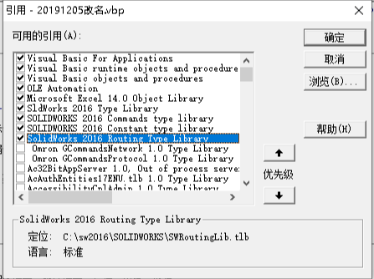
0 | 机台名字 | 0 | 正确 | 0 | 是否点选 | 0 | 是否读取判断位置
1 | 图号名字 | 1 | 显示内容 | 1 | 读取文件位置 | 1 | 图号型号
2 | 设计 | 2 | 图号名字 | 2 | 读取的文件名字 | 2 | 项目编号
3 | 审核 | 3 | 判断工程图模板位置 | 3 | 后缀名 | 3 | 装配体编号
4 | 批准 | 4 |  | 4 | 是否读取 | 4 | 名字位置
5 | 左边 | 5 |  | 5 |  | 5 | 后缀名
6 | 上边 | 6 |  | 6 |  | 6 | 点选数量/装配体编号2
7 | dwg生成位置 | 7 |  | 7 |  | 7 | 读取位置
8 | 当前日期 | 8 |  | 8 |  | 8 | 读取后缀
9 | 工程图模板位置 | 9 |  | 9 |  | 9 | 是否是修改主装配体
10 |  | 10 |  | 10 |  | 10

读取
0
1 | 读取位置
2 | 读取名字
3 | 后缀名
4 | 项目编号
5 | DWG放置位置
6 | 当前日期
7 | 机台名字

